상품제안서
드리온 가정용 Gan지원 PD 65W 초고속 충전기 CtoC[인쇄무료] | 상품코드: F30491

 |  |  |  |  |  |  | 02-412-0044 | www.easy1.co.kr
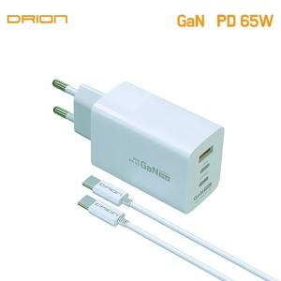

【상세/제작정보】 | ＊택배비 5,000원(VAT별도) (1BOX 40개)

【인쇄/포장옵션】 | 레이저, 풀칼라, 개별인쇄 / 시판박스

【공급단가】 | 수량 | 50~ | 100~ | 300~ | 500~ | 1,000~
*VAT별도 | 단가 | 12,480원 | 12,270원 | 11,950원 | 11,750원 | 11,440원

【상품 URL】 | http://www.easy1.co.kr/src/goods_detail.php?gdno=30491

